Solicitud gráfica
 | Área: | Matemáticas |  |  | Fecha:
 | Grado: | 9 |  |  | 2016-03-22
 | Título del tema: | La circunferencia y las relaciones entre sus elementos |  |  | ¿Cuaderno de estudio o recurso? | Recurso
 | Editor: | Adriana Ma. Pachón |  |  | Motor del recurso | M101

 | Código guión o recurso: | MA_09_10_CO_REC220 | ← Para determinar este código, visite la hoja de Ayuda
 |  |  |  |  | ESPECIFICACIÓN DE ARCHIVOS A ENTREGAR
Núm. | Archivo Shutterstock o ruta en web | Imagen para: | Tipo | Ubicación de la imagen en el recurso M101 | Nombre imagen SMALL | Tamaño imagen SMALL | Nombre imagen ZOOM | Tamaño imagen ZOOM | Descripción | Observaciones
IMG01 |  | Recurso M101 | Ilustración | Contenido | MA_09_10_CO_REC220_IMG01n.png | 286 x 286 px | MA_09_10_CO_REC220_IMG01a.png | 500 x 500 px | Circunferencia con dos cuerdas que se intersecan en el punto E, se adjunta imagen para tener en cuenta en las observaciones, es importante que la circunferencia tenga marcados los vertices y segmentos tal como aparece en la imagen. Pregunta 1 | 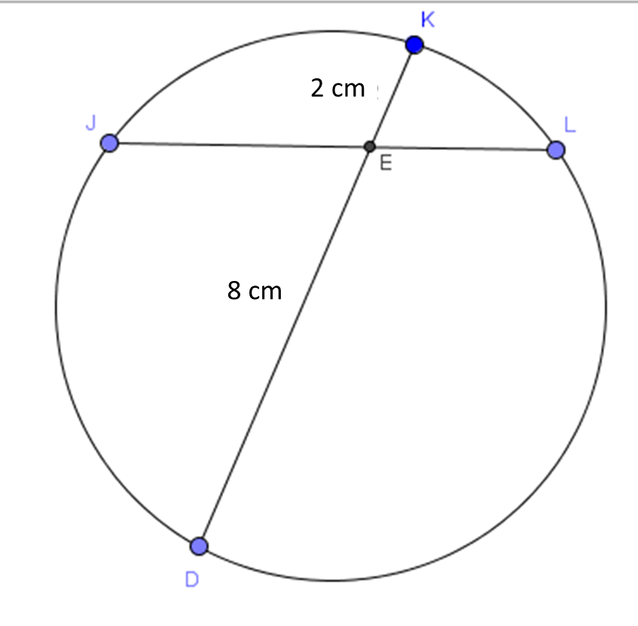
IMG02 |  | Recurso M101 | Ilustración | Contenido | MA_09_10_CO_REC220_IMG02n.png | 286 x 286 px | MA_09_10_CO_REC220_IMG02a.png | 500 x 500 px | Imagen de circunferencia exactamente igual a la que se muestra en la adjunta en la observación ( es muy importante nombrar igual) Pregunta 3
IMG03 |  | Recurso M101 | Ilustración | Contenido | MA_09_10_CO_REC220_IMG03n.png | 286 x 286 px | MA_09_10_CO_REC220_IMG03a.png | 500 x 500 px | Imagen de circunferencia exactamente igual a la que se muestra en la adjunta en la observación ( es muy importante nombrar igual) Pregunta 5 | 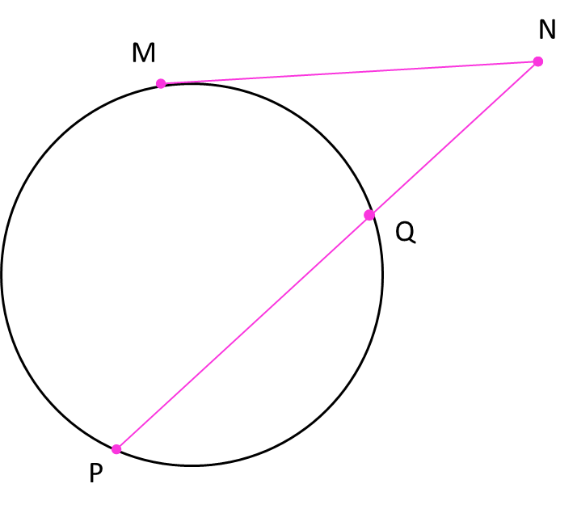
IMG04 |  | Recurso M101 | Ilustración | Contenido | MA_09_10_CO_REC220_IMG04n.png | 286 x 286 px | MA_09_10_CO_REC220_IMG04a.png | 500 x 500 px | Imagen de circunferencia exactamente igual a la que se muestra en la adjunta en la observación ( es muy importante nombrar igual) Pregunta 8

